Portada
 | PACTO POR UNA ECONOMÍA CIRCULAR (PEC): El compromiso de los agentes económicos y sociales

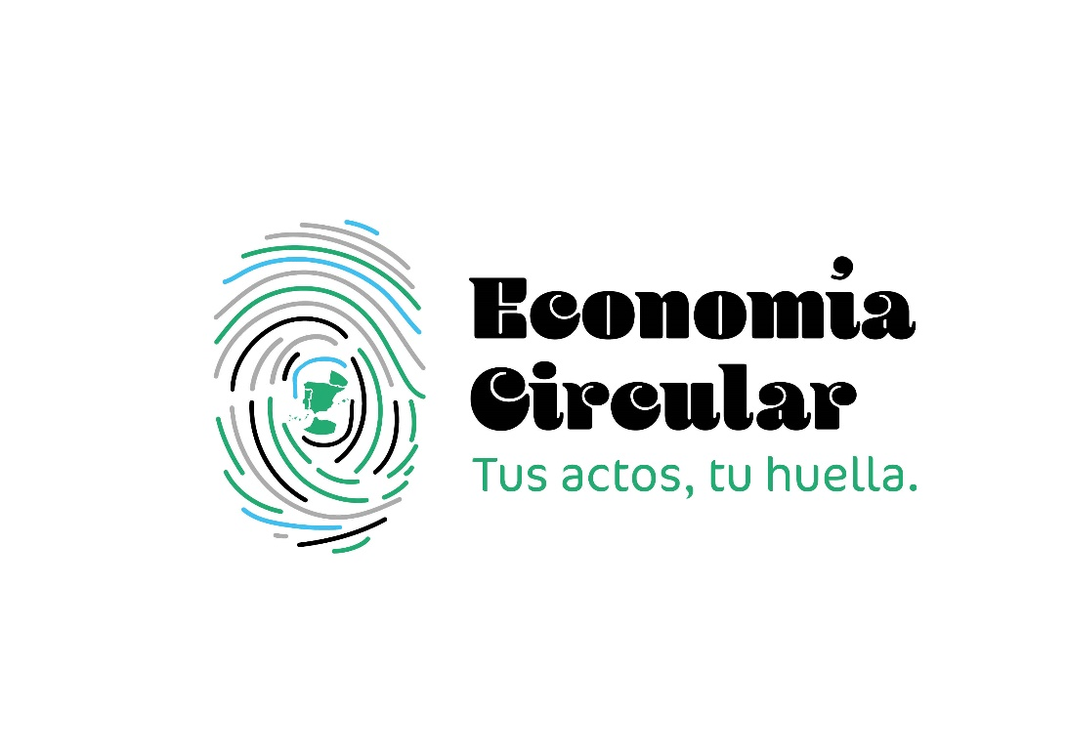 |  | Con el fin de impulsar la transición hacia un modelo de economía circular en nuestro país, el Gobierno de España dispone de la Estrategia Española de Economía Circular, España Circular 2030 (EEEC 2030), bajo la coordinación y liderazgo de los Ministerios para la Transición Ecológica y el Reto Demográfico; Ciencia e Innovación; Agricultura, Pesca y Alimentación; Industria, Comercio y Turismo; Consumo y Derechos Sociales y Agenda 2030 y en colaboración con el resto de ministerios implicados. La EEEC 2030 establece las orientaciones que deben incluirse de forma transversal en las políticas públicas para lograr los objetivos establecidos.
 |  | Sin embargo, la consecución del reto de lograr la transición hacia la economía circular únicamente será posible a través de la colaboración, participación e implicación de toda la sociedad, no solo de las administraciones públicas, sino también de todos los sectores económicos (fabricación, producción, distribución y gestión de residuos), los agentes sociales y, muy especialmente, los consumidores y ciudadanos, cuyas decisiones de compras de productos, así como su comportamiento en la separación de residuos, son fundamentales.
 | En estas circunstancias, es imprescindible fomentar la colaboración público-privada y la coordinación entre los agentes económicos y sociales y las administraciones públicas con objeto de hacer frente, de forma común, a los retos medioambientales, económicos y tecnológicos a los que nos enfrentamos; y, a la vez, aprovechar las oportunidades que se derivan de este cambio de paradigma para el crecimiento económico y social, duradero y sostenible. Por ello, se ha impulsado el Pacto por una Economía Circular, con objeto de implicar a los principales agentes económicos y sociales en esta transición a un modelo económico más sostenible, eficiente en el uso de los recursos y comprometido con la reducción de residuos.
 | En la página web del Ministerio para la Transición Ecológica y el Reto Demográfico se puede encontrar más información:
 | https://www.miteco.gob.es/es/calidad-y-evaluacion-ambiental/temas/economia-circular/pacto-por-una-economia-circular.html

